第一批次3千套轉移完畢
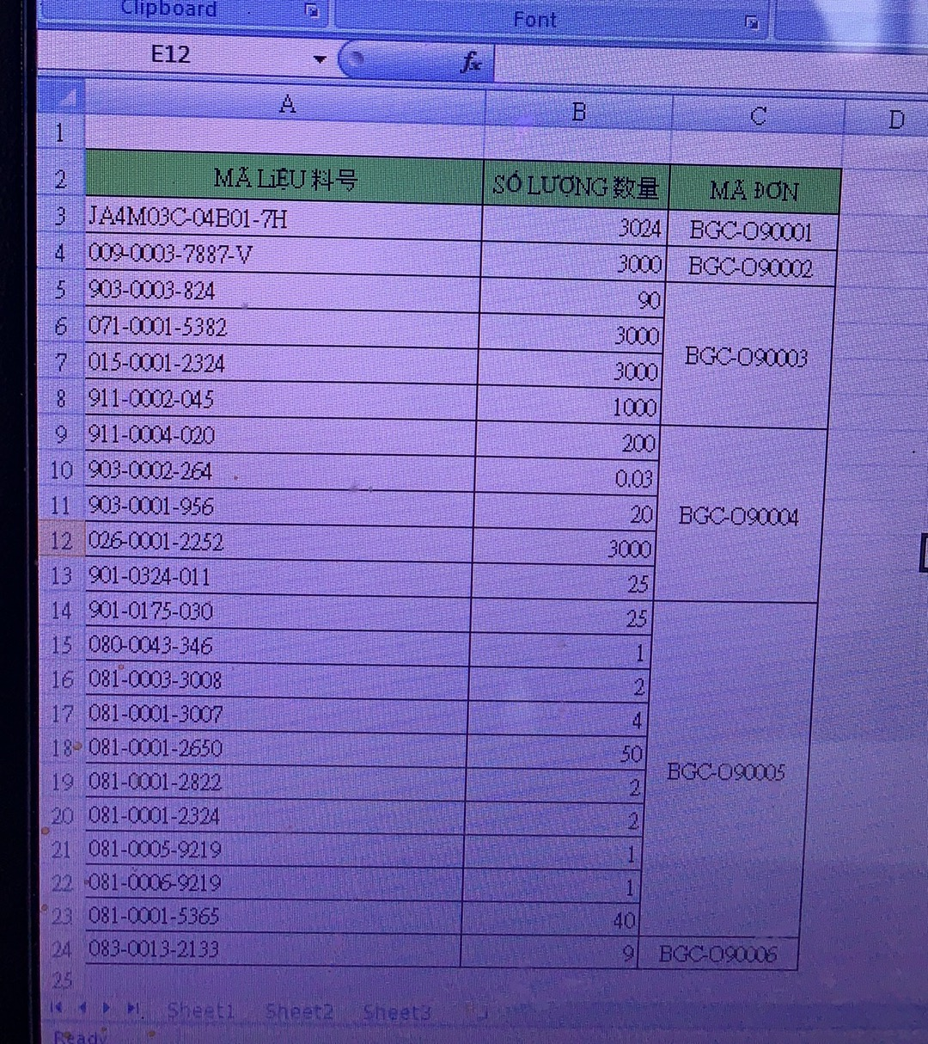
序號 | 料号 | 品名 | 单位 | BOM | 需求数量 | FIT轉出 | AEC簽收 | 責任人 | 備注
1 | 009-0003-7887-V | AJ BOOT|H=18.9mm,Φ7.0mm | PC | 1.00000 | 3,000 | 3000 |  | 黎氏芸英
2 | 903-0003-824 | LOCTITE 3542 | ml | 0.02332 | 70 | 90
3 | 071-0001-5382 | AUDIO JACK TRIM RING | PC | 1.00000 | 3,000 | 3000
4 | 791-1094-005 015-0001-2324 | RAW CABLE|RAW CABLE | m | 0.11500 | 345 | 3000 |  |  | 015-0001-2324替代
5 | 911-0002-045 | SOLDER BAR|錫棒TY-106(S) | g | 0.25598 | 768 | 1000
6 | JA4M03C-04B01-7H | Audio Jack connector for Apple | PC | 1.00000 | 3,000 | 3024
7 | 911-0004-020 | LEAD FREE SOLDER WIRE | kg | 0.00002 | 0.057 | 200
8 | 903-0002-264 | LOCTITE 712 | l | 0.00001 | 0.030 | 30
9 | 903-0001-956 | Loctite 401 | g | 0.00100 | 3 | 20
10 | 026-0001-2252 | ESD BRACKET AFTER CLEAN | PC | 1 | 3,000 | 3000
11 | 901-0324-011 | KINGFA PP 36380MA | kg | 0.0006 | 2 | 25
12 | 901-0175-030 | TEKNOR APEX MONPRENE 2788-M7 | kg | 0.00062 | 2 | 25
13 | 083-0013-2133 | Seal label | PC | 0.00311 | 9 | 21
14 | 080-0043-346 | Paper corner|794*50*50*5mm | PC | 0.00012 | 0.360 | 1
15 | 081-0003-3008 | BOX 455*355*260mm | PC | 0.00052 | 2 | 2
16 | 081-0001-3007 | PAPER BOARD 340*430*3MM | PC | 0.00104 | 3 | 4
17 | 081-0001-2650 | Tray|437*344*25mm | PC | 0.01243 | 37 | 50
18 | 081-0001-2822 | FOAM 340*430*6MM | PC | 0.00052 | 2 | 2
19 | 081-0001-2324 | Waterproof bag|500*760*300MM | PC | 0.00052 | 2 | 2
20 | 081-0005-9219 | Transparent Tape FIT | PC | 0.0000517 | 0.155 | 1
21 | 081-0006-9219 | TAPE,P.S.,48MM X 0.052MM | PC | 0.0000517 | 0.155 | 1
22 | 081-0001-5365 | Foam|480*380mm | PC | 0.0119 | 36 | 40

